Остатки
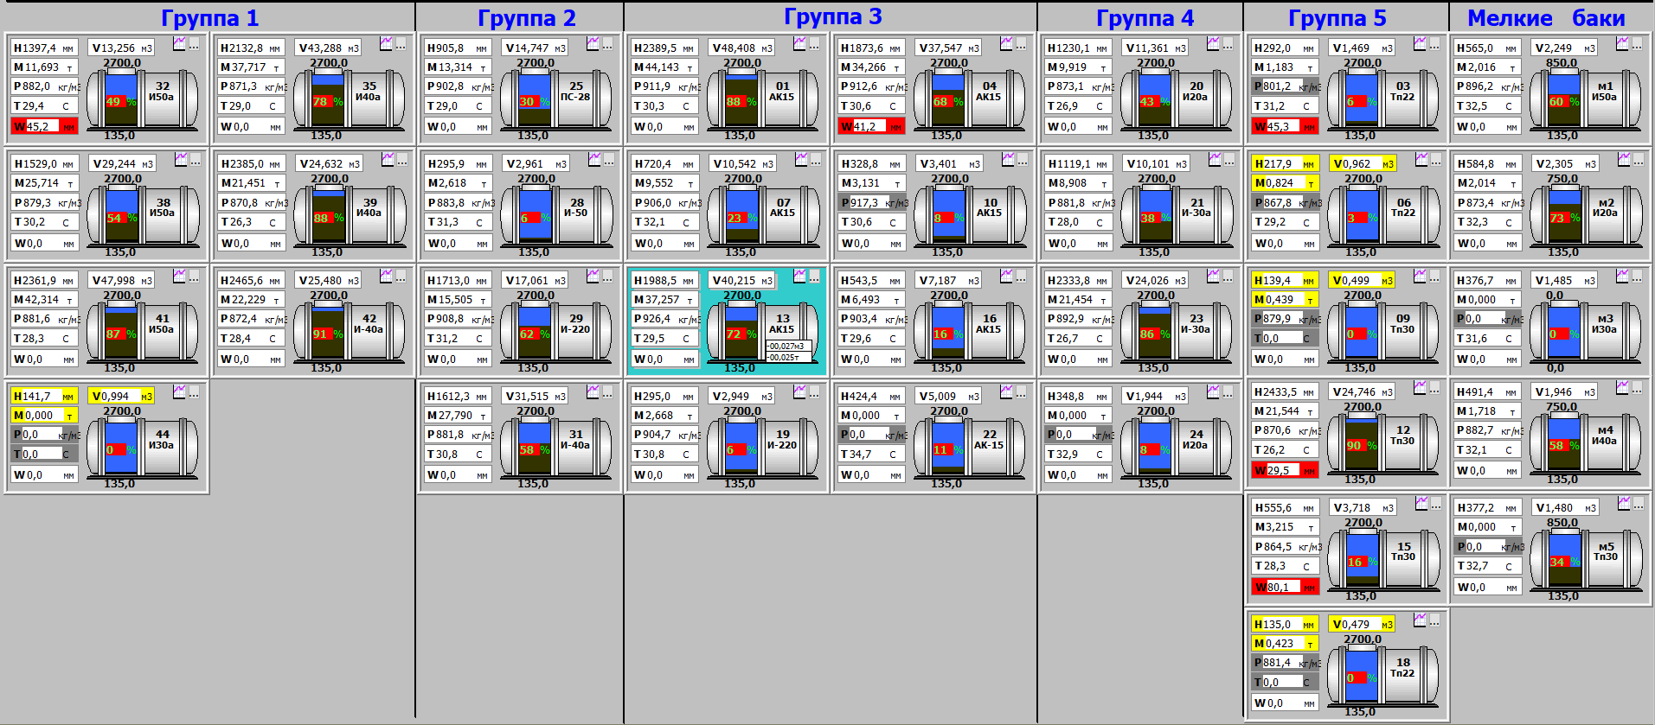
 | Timestamp | bak | Temp | Volume | Water | Dens | Level | Mass | oil_type | примечание
Группа 1 | 6/10/19 | 132 | 26.9 | 13.235 | 0 | 886.3 | 1395.7 | 11.73 | И-50а | Ок
 | 6/10/19 | 135 | 25.6 | 45.36 | 0 | 878.1 | 2234 | 39.831 | И40а | Ок
 | 6/10/19 | 138 | 28.7 | 29.193 | 0 | 747.6 | 1526.9 | 21.826 | И50а | Ок
 | 6/10/19 | 139 | 23.6 | 24.575 | 0 | 875.7 | 2378.7 | 21.52 | И40а | Ок
 | 6/10/19 | 141 | 28.3 | 51.291 | 0 | 798.4 | 2559.8 | 40.949 | И50а | Ок
 | 6/10/19 | 142 | 26.1 | 25.438 | 0 | 875.8 | 2460.6 | 22.279 | И-40а | Ок
 | 6/10/19 | 144 | 0 | 0.995 | 0 | 0 | 141.8 | 0 | NULL | по баку небыло приемки
 | 6/10/19 | 195 | 25.3 | 14.896 | 0 | 912.1 | 996.7 | 13.587 | NULL | Нет на схеме
 | 6/10/19 | 196 | 26.1 | 21.277 | 0 | 911.7 | 1560.9 | 19.399 | NULL | Нет на схеме
 | 6/10/19 | 197 | 26.7 | 23.082 | 0 | 910.2 | 1540.1 | 21.009 | NULL | Нет на схеме
 | 6/10/19 | 198 | 0 | 2.966 | 0 | 897.2 | 198.1 | 2.662 | NULL | Нет на схеме
 | 6/10/19 | 199 | 30.7 | 22.875 | 25.6 | 886.2 | 1527.5 | 20.273 | NULL | Нет на схеме
 | 6/10/19 | 200 | 28.8 | 17.167 | 21.6 | 908.1 | 1145.3 | 15.59 | NULL | Нет на схеме
Группа 2 | 6/10/19 | 225 | 26.7 | 36.641 | 0 | 903.1 | 1830.1 | 33.093 | ПС28 | Ок
 | 6/10/19 | 228 | 26.5 | 31.477 | 0 | 885.3 | 1612.1 | 27.866 | ПС-28 | Ок
 | 6/10/19 | 229 | 28.4 | 17.029 | 0 | 910.8 | 1710.3 | 15.51 | И-40а | Ок
 | 6/10/19 | 231 | 28.5 | 35.176 | 0 | 883 | 1766.5 | 31.061 | И50а | Ок
Группа 3 | 6/10/19 | 301 | 29.1 | 48.379 | 0 | 912.7 | 2387.9 | 44.157 | АК15 | Ок
 | 6/10/19 | 304 | 29.9 | 46.059 | 41.2 | 913 | 2273.1 | 42.053 | АК15 | Ок
 | 6/10/19 | 307 | 29.8 | 10.521 | 0 | 907.3 | 719.4 | 9.546 | АК15 | Ок
 | 6/10/19 | 310 | 27.9 | 3.398 | 0 | 917.3 | 328.6 | 3.117 | АК15 | Ок
 | 6/10/19 | 313 | 26.8 | 48.843 | 0 | 929.6 | 2413.4 | 45.405 | АК15 | Ок
 | 6/10/19 | 316 | 26.3 | 7.168 | 0 | 905.9 | 542.5 | 6.494 | АК15 | Ок
 | 6/10/19 | 319 | 28.3 | 20.69 | 0 | 869.5 | 1164 | 17.99 | АК15 | Ок
 | 6/10/19 | 322 | 31.1 | 4.998 | 0 | 0 | 423.8 | 0 | АК15 | Ок
Группа 4 | 6/10/19 | 420 | 24 | 11.334 | 0 | 874.6 | 1227.9 | 9.913 | И20а | Ок
 | 6/10/19 | 421 | 25.1 | 10.08 | 0 | 882.1 | 1117.4 | 8.892 | И-30а | Ок
 | 6/10/19 | 423 | 24.1 | 23.933 | 0 | 895 | 2323.9 | 21.421 | И-30а | Ок
 | 6/10/19 | 424 | 29.9 | 1.935 | 0 | 0 | 347.7 | 0 | И20а | Ок
Группа 5 | 6/10/19 | 503 | 28.5 | 1.616 | 45.1 | 801.2 | 311.6 | 1.295 | Тп22 | Ок
 | 6/10/19 | 506 | 28.4 | 0.96 | 0 | 867.8 | 217.6 | 0.834 | Тп22 | Ок
 | 6/10/19 | 509 | 0 | 0.499 | 0 | 879.9 | 139.4 | 0.44 | NULL | по баку небыло приемки
 | 6/10/19 | 512 | 24.9 | 25.968 | 31.5 | 872 | 2587.6 | 22.644 | Тп30 | Ок
 | 6/10/19 | 515 | 25.1 | 3.709 | 79 | 869.6 | 554.6 | 3.226 | Тп30 | Ок
 | 6/10/19 | 518 | 0 | 0.479 | 0 | 881.4 | 135 | 0.423 | Тп22 | Ок
 | 6/10/19 | 9189 | 33.2 | 2.251 | 0 | 894.9 | 565.4 | 2.015 | NULL | Нет на схеме
 | 6/10/19 | 9190 | 32.6 | 2.307 | 0 | 872.6 | 585.3 | 2.014 | NULL | Нет на схеме
 | 6/10/19 | 9191 | 33.3 | 1.485 | 0 | 0 | 376.9 | 0 | NULL | Нет на схеме
 | 6/10/19 | 9192 | 31.9 | 2.43 | 0 | 879.3 | 613.5 | 2.137 | NULL | Нет на схеме
 | 6/10/19 | 9193 | 33.1 | 1.867 | 0 | 0 | 475.9 | 0 | NULL | Нет на схеме

